关系图
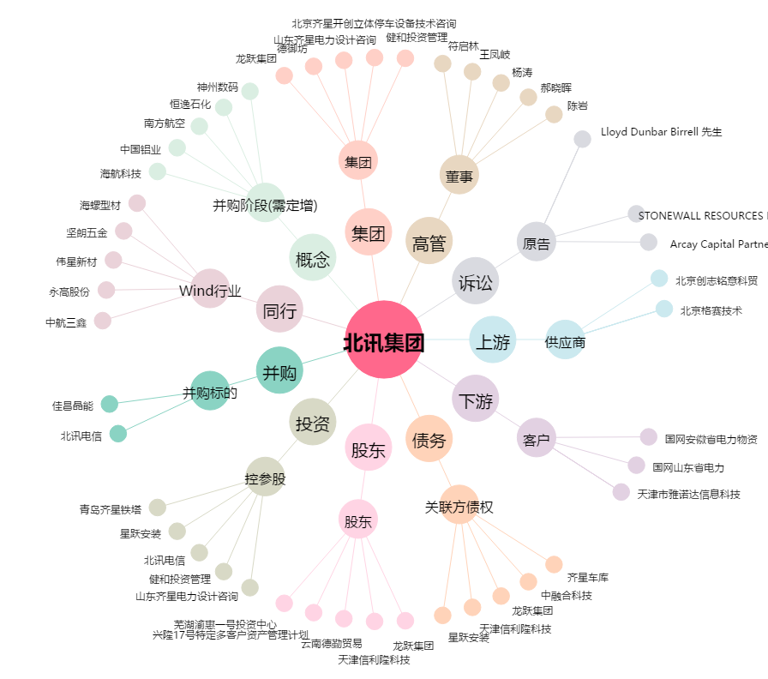
北讯集团[002359.SZ] - 关系概览图

